【画面仕様書】_それいゆ通信_PC
画面仕様書 |  |  | 画面名称 | それいゆ通信記事一覧表示画面 |  |  |  | 改訂日 | 2016-03-30 |  |  | 改訂者 |  | 衣笠恭平
 |  |  | 物理名称 | /soleil/index.php
 |  |  | 備考

レイアウト

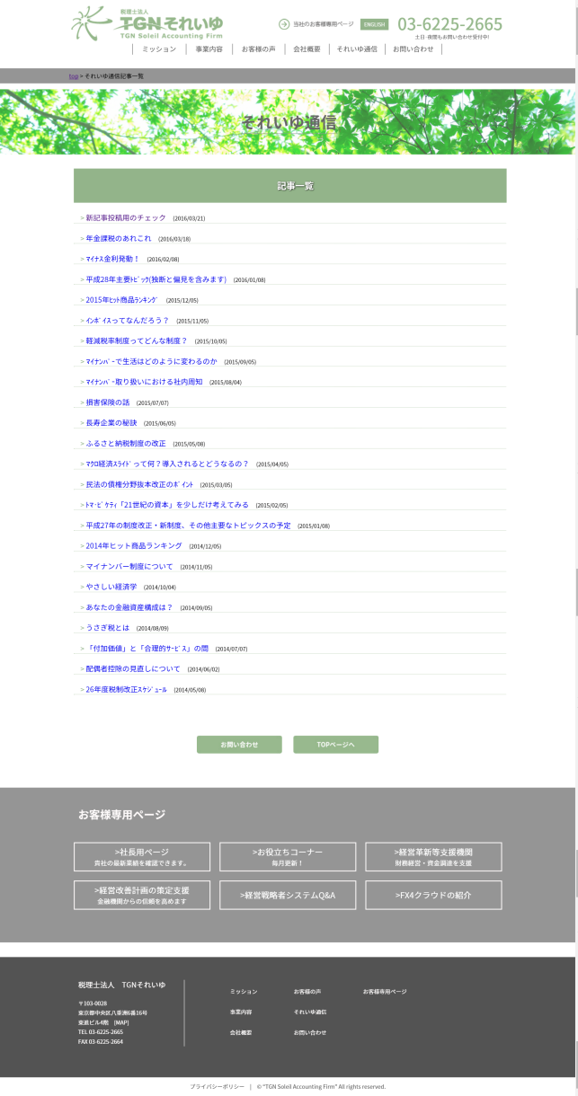
①
 | <レイアウト> | ※構成は同画面のワイヤーフレームを確認ください |  |  | ■概要
 |  |  |  |  | それいゆ通信の最新24記事をリスト表示する画面
 |  |  |  |  | ※PC版のみのコンテンツ

 |  |  |  |  | ■画面遷移元
 |  |  |  |  | 1 |  | 各ページのヘッダー、フッターにある「それいゆ通信」ボタンより遷移

②
 |  |  |  |  | ■画面遷移先

 |  |  |  |  | No |  | 項目名 |  |  | 属性 | 遷移先画面名 |  | 物理パス
 |  |  |  |  | 1 |  | パン屑リストのTOP |  |  | リンク | 日本語TOP |  | ./index.html
 |  |  |  |  | 2 |  | 記事タイトル |  |  | リンク | ソレイユ通信記事画面 |  | ./soleil/single.php
 |  |  |  |  | 3 |  | お問い合わせ |  |  | ボタン | お問い合わせ画面 |  | ./form/index.html
 |  |  |  |  | 4 |  | TOPページへ |  |  | ボタン | 日本語TOP |  | ./index.html
 |  |  |  |  | ※1 NOの数字はキャプチャの番号とリンク
 |  |  |  |  | ※2 ヘッダー、お客様専用ページ、フッターの項目は日本語TOPの画面仕様書を参照
最新24記事を表示

 |  |  |  |  | ■画面項目
 |  |  |  |  | 1. パン屑リスト表記
 |  |  |  |  |  | 日本語TOPからみたこのページの階層を表示。「TOP」リンクを押下することで日本語TOPへ遷移する。

 |  |  |  |  | 2. 画面タイトル画像
 |  |  |  |  |  | 「それいゆ通信」というページタイトルを表示する。

 |  |  |  |  | 3. ヘッダー
 |  |  |  |  |  | 「記事一覧」というヘッダータイトルを表示する。
③
④
 |  |  |  |  | 4. 記事一覧表示
 |  |  |  |  |  | 最新24記事をリスト表示する。形式は「記事タイトル（yyyy/mm/dd）」である。
 |  |  |  |  |  | 各記事のリンクを押下し、記事詳細ページへ遷移する。

 |  |  |  |  | 5. お問い合わせボタン
 |  |  |  |  |  | 押下することで、お問い合わせページへ遷移する。

 |  |  |  |  | 6. TOPページへボタン
 |  |  |  |  |  | 押下することで、日本語TOPページへ遷移する。

 |  |  |  |  | ※ヘッダー、お客様専用ページ、footer、copyrightは日本語TOPページを参照

画面仕様書 |  |  | 画面名称 | それいゆ通信記事詳細画面 |  |  |  | 改訂日 | 2016-03-30 |  |  | 改訂者 |  | 衣笠恭平
 |  |  | 物理名称 | /soleil/single.php |  |  |  | システム名称
 |  |  | 備考

レイアウト

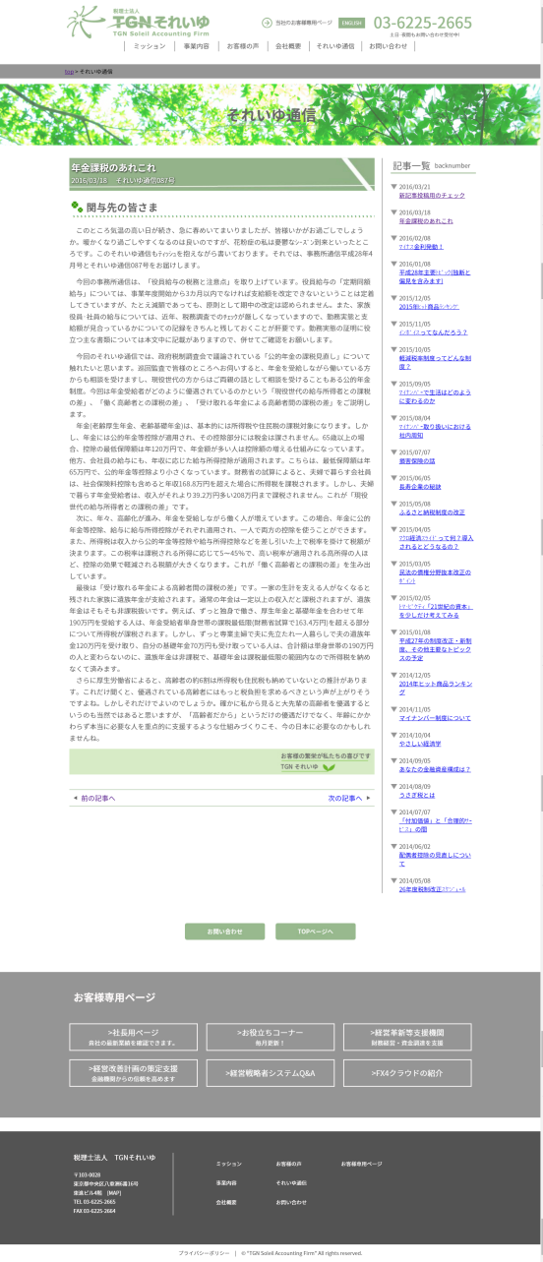
①
 | <レイアウト> | ※構成は同画面のワイヤーフレームを確認ください |  |  | ■概要
 |  |  |  |  | それいゆ通信の記事詳細と最新24記事をリスト表示する画面
 |  |  |  |  | ※PC版のみのコンテンツ

②
 |  |  |  |  | ■画面遷移元
 |  |  |  |  | 1 |  | それいゆ通信記事一覧ページより、記事タイトルを押下することで遷移
 |  |  |  |  |  |  | ※表示される記事のURL、内容は遷移元リンクにより異なる。

 |  |  |  |  | ■画面遷移先

 |  |  |  |  | No |  | 項目名 |  |  | 属性 | 遷移先画面名 |  |  | 物理パス
 |  |  |  |  | 1 |  | パン屑リストのTOP |  |  | リンク | 日本語TOP |  |  | ./index.html
 |  |  |  |  | 2 |  | 記事タイトル |  |  | リンク | それいゆ通信記事詳細画面 |  |  | ./soleil/single.php
 |  |  |  |  | 3 |  | 前の記事へ |  |  | ボタン | それいゆ通信記事詳細画面 |  |  | ./soleil/single.php
 |  |  |  |  | 4 |  | 次の記事へ |  |  | ボタン | それいゆ通信記事詳細画面 |  |  | ./soleil/single.php
 |  |  |  |  | 5 |  | お問い合わせ |  |  | ボタン | お問い合わせ画面 |  |  | ./form/index.html
 |  |  |  |  | 6 |  | TOPページへ |  |  | ボタン | 日本語TOP |  |  | ./index.html
 |  |  |  |  | ※1 NOの数字はキャプチャの番号とリンク
最新24記事を表示
 |  |  |  |  | ※2 ヘッダー、お客様専用ページ、フッターの項目は日本語TOPの画面仕様書を参照

 |  |  |  |  | ■画面項目
 |  |  |  |  | 1. パン屑リスト表記
 |  |  |  |  |  | 日本語TOPからみたこのページの階層を表示。「TOP」リンクを押下することで日本語TOPへ遷移する。

 |  |  |  |  | 2. 画面タイトル画像
 |  |  |  |  |  | 「それいゆ通信」というページタイトルを表示する。
③④
➄⑥
 |  |  |  |  | 3. ヘッダーおよび記事、署名
 |  |  |  |  |  | WPの投稿画面で設定する記事タイトル、記事本文、署名が表示される。
 |  |  |  |  |  | ※記事の編集方法は「更新マニュアル_それいゆ通信」を参照

 |  |  |  |  | 4. 前の記事へ、次の記事へリンク
 |  |  |  |  |  | 前の記事へで一つ未来日付の記事、次の記事で過去日付の記事を表示する。

 |  |  |  |  | 5. 記事一覧
 |  |  |  |  |  | 最新記事を日付(yyyy/mm/dd）、タイトルセットで表示する。リンクを押下すると当該記事を表示する。
 |  |  |  |  |  | ※どの記事を表示しても24記事は固定表示

 |  |  |  |  | 6. お問い合わせボタン、TOPページへボタン
 |  |  |  |  |  | 「お問い合わせ」ボタンを押下することで、お問い合わせページへ遷移する。
 |  |  |  |  |  | 「TOPページへ」ボタンを押下することで、日本語TOPページへ遷移する。

 |  |  |  |  | ※ヘッダー、お客様専用ページ、footer、copyrightは日本語TOPページを参照

